Hoja 1
¿Cuál es el mínimo número líneas se deben de mantener abiertas para darle servicio a los clientes sin
que se sature el sistema?

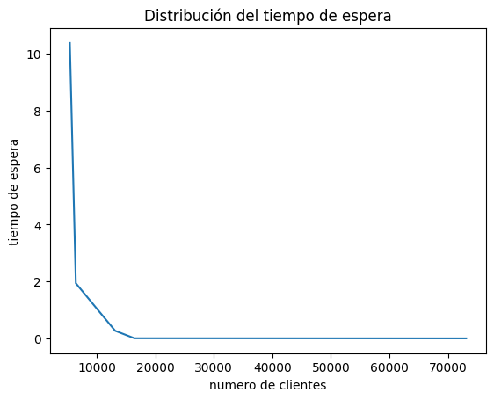
Tenemos que mantener 32 lineas abiertas, ya que como notamos en la grafica, el sistema deja a las
perosnas con mucho teimpo de espera si solo se usan 19 operadores, pero al ir incrementando los
operadores, el tiempo de espera disminuye hasta 0.0.

¿Cuál es el estimado de tiempo máximo de atención de los clientes premier?

No hay diferencia en el tiempo de atención entre clientes normales y premier pues ambos se pueden
tardar de 1 hasta 81 minutos. Por lo tanto 81 es lo maximo que se puede tardar.

